Wochenende
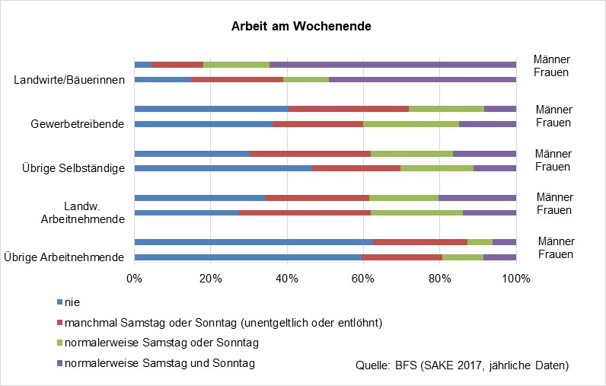
Arbeit am Wochenende
 | Frauen | Männer | Frauen | Männer |  | Frauen | Männer |  | Frauen | Männer | Frauen | Männer
 | Übrige Arbeitnehmende |  | Landw. Arbeitnehmende |  |  | Übrige Selbständige |  |  | Gewerbetreibende |  | Landwirte/Bäuerinnen
nie | 1069765 | 1222405 | 970 | 1370 |  | 108660 | 97815 |  | 2392 | 22461 | 2827 | 1654
manchmal Samstag oder Sonntag (unentgeltlich oder entlöhnt) | 386741 | 478110 | 801 | 1792 |  | 57850 | 100552 |  | 1595 | 13299 | 5297 | 7560
normalerweise Samstag oder Sonntag | 197013 | 133857 | 710 | 1334 |  | 45637 | 64257 |  | 810 | 9027 | 3440 | 8221
normalerweise Samstag und Sonntag | 159439 | 124242 | 722 | 1160 |  | 29784 | 48838 |  | 704 | 2533 | 15148 | 35949
 | 1,812,958 | 1,958,614 | 3,203 | 5,656 | 0 | 241,931 | 311,462 | 0 | 5,501 | 47,320 | 26,712 | 53,384
Quelle: BFS, Schweizerische Arbeitskräfteerhebung (SAKE), kumulierte Jahresdaten 2017-2019
 |  |  |  |  |  |  |  |  |  |  | 10.6 | 3.1
 |  |  |  |  |  |  |  |  |  |  | 57 | 67
Arbeit am Wochenende
 | nie | manchmal Samstag oder Sonntag (unentgeltlich oder entlöhnt) | normalerweise Samstag oder Sonntag | normalerweise Samstag und Sonntag
Übrige Arbeitnehmende | 1069765 | 386741 | 197013 | 159439
 | 1222405 | 478110 | 133857 | 124242
Landw. Arbeitnehmende | 970 | 801 | 710 | 722
 | 1370 | 1792 | 1334 | 1160
Übrige Selbständige | 108660 | 57850 | 45637 | 29784
 | 97815 | 100552 | 64257 | 48838
Gewerbetreibende | 2392 | 1595 | 810 | 704
 | 22461 | 13299 | 9027 | 2533
Landwirte/Bäuerinnen | 2827 | 5297 | 3440 | 15148
 | 1654 | 7560 | 8221 | 35949

alt

